Sheet1
★アンケートにご協力をお願いいたします！
当方で気付かなかったこと、良かったことをお聞かせいただくことが当院の成長につながることでございます。 「ここの説明が分かりやすかった。もう少し聞きたかった。○○は嫌だった。」など このアンケートでは皆さまの率直なご意見をおうかがいしたいと考えております。 つきましては以下の質問にご遠慮なく、そしてできるだけ詳しくご記入いただけないでしょうか。
問１： | それでは当院の施設に関することからおうかがいします。以下に挙げている施設について、どのようにお感じですか？ 「１．非常に不満」～「５．非常に満足」の中であてはまるもの一つに○をおつけください。

問2： | 問1でそのようにお答えになった理由をお教えいただけますか？ ご不満にお感じの方はご不満に思われる点を、満足とお答えになった方は、良いと思われる点について、くわしくご記入ください。

問3： | 「待合室・診療室・トイレ・洗面所以外の施設」について、「ちょっと使いにくいな。」とか「もうちょっとこういう風に変えてもらえたらなぁ。」などお感じのことがありましたら、お教えいただけますでしょうか？

問4： | 医院内の設備や備品などの「清潔さ」について、どのようにお感じですか？ お感じのままに以下の「１」から「５」の中から、ひとつに○をおつけください。
 | １．非常に不潔 ２．やや不潔 ３．ふつう ４．やや清潔 ５．非常に清潔
問５： | 問４で、そのようにお答えされた理由をお教えいただけますか？（○○が不潔、など）批判的な内容でも全くかまいませんので､お気づかいなくご自由にご記入くださいませ。

問６： | 治療や予防に関する情報（パンフレットなど）について、どのようにお考えですか？
 | １．必要だ ２．べつに必要ではない ３．どちらでもよい
問７： | 当院では治療や予防に関する情報（パンフレットなど）は、充実していると思いますか？お感じのままに以下の１から５の中から、ひとつに○をおつけください。
 | １．非常に充実している ２．やや充実している ３．どちらともいえない ４．やや不足している ５．非常に不足している
問８： | ご自身の治療に関する話が、他の患者さんに聞かれているのではないか？と気になったことがありますか？ （どちらかに○）
 | １．気になったことがある ２．気になったことはない
問９： | 医師やスタッフの私語が気になったことはありますか？（どちらかに○）
 | １．気になったことがある ２．気になったことはない ３．その他
問10： | 治療費についてどのように感じましたか？ （どちらかに○）
 | １．高いと感じた ２．適切である ３．安いと感じた ４．特に感じたことはない
問11： | 問１０について、どのような治療のときにそうお感じになりましたか？ お感じのままに、お気づかいなくご記入ください。

問12： | 当院での待ち時間についてはどのようにお感じですか？日によって違うかもしれませんが、だいたい平均しての印象で結構です。（ひとつに○）
 | １．非常に待ち時間が長い ２．やや待ち時間が長い ３．これくらいは普通だろう ４．あまり待たなくてよい ５．ほとんど待たなくてよい
問13： | 当院の医師以外のスタッフについてはどのようにお感じですか？以下の各質問について「1.非常に悪い」～「6.わからない」のうち、あてはまるもの一つに○をおつけください｡

問14： | 当院の医師以外のスタッフについて、よいと思われるところ、ちょっと「気をつけてほしいな」と思われるところや、ご不満に思われる点についてお教えいただけますか？ 批判的な内容でもまったくかまいませんので、お気づかいなくご自由にご記入ください。
 | 《よいと思われるところは？》
 | 《ちょっと「気をつけてほしいな」と思われるところや、ご不満に思われる点は？》
問15： | 当院の歯科医師については、どのようにお感じですか？ 以下の各質問について、「１．全くそう思わない」～「６．わからない」のうち、あてはまるもの一つに○をおつけください。
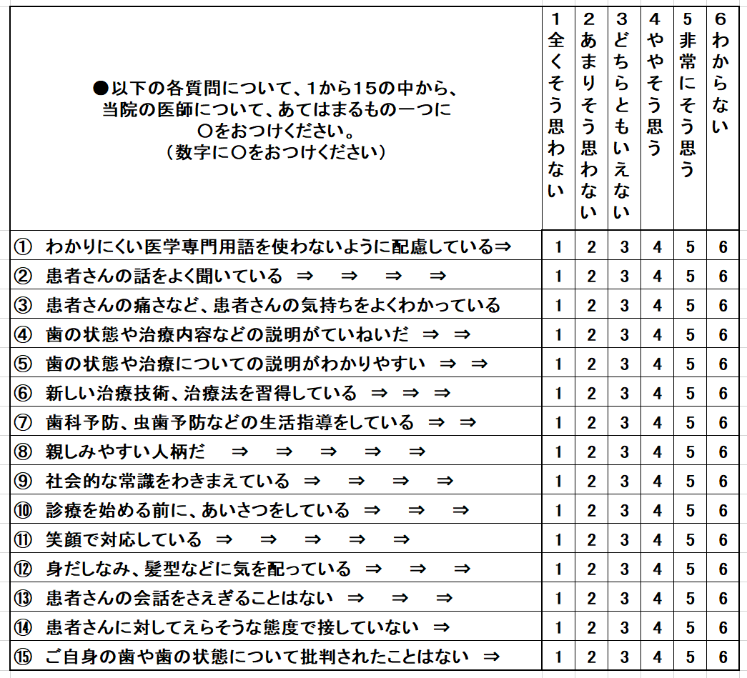

問16： | 医師の治療の技術については、どのようにお感じですか？ 以下の各質問について、「１．全くそう思わない」～「６．わからない」のうち、あてはまるもの一つに○をおつけください。（ひとつに○）
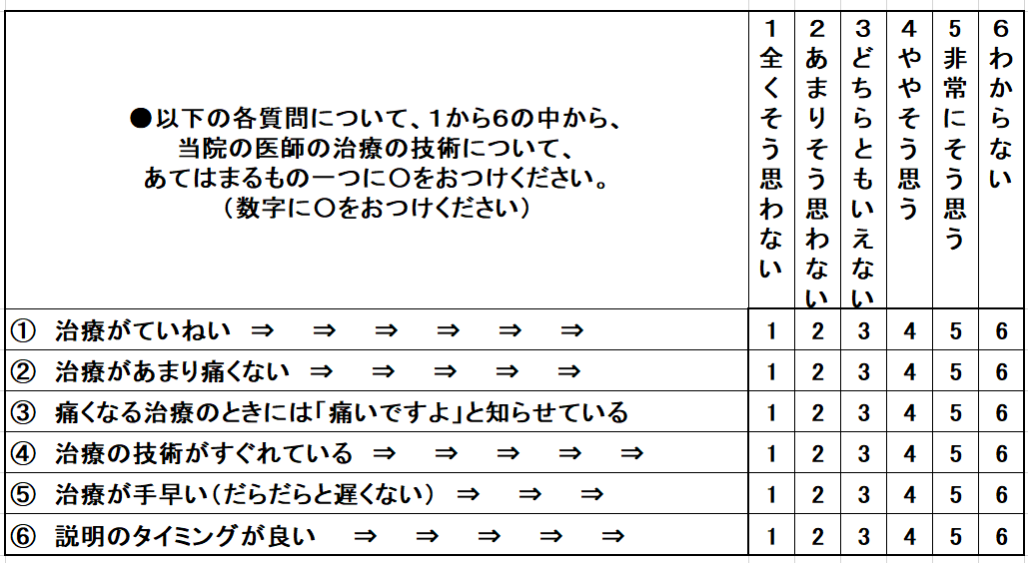
問17： | 当院の医師の「応対の仕方」や「治療技術」などについて、よいと思われるところ、ちょっと「気をつけてほしいな」と思われるところや、ご不満に思われる点についてお教えいただけますか？ 批判的な内容でもまったくかまいませんので、お気づかいなくご自由にご記入ください。
 | 《よいと思われるところは？》
 | 《ちょっと「気をつけてほしいな」と思われるところや、ご不満に思われる点は？》
問18： | 今回の治療が終わったあとのことですが、メンテナンスの必要性を理解し、定期的に利用しようと思えましたか。（ひとつに○）
 | １．定期的にメンテナンスしたい ２．治療の必要ができた時に当院に行くつもり ３．他の医院に行くつもり ４．その他
問19： | できましたら問１８でそのようにお答えになった理由をお教えいただけますか？

問20： | ご友人やお知り合いの方が歯科医院を探しておられた場合、当院を紹介したいと思われますか？
 | １．非常にそう思う ２．ややそう思う ３．どちらとも思わない ４．あまりそう思わない 5．全く思わない
 | また、その際は当院のことをどのように（なんと言って）紹介したいと思われますか？

問21： | 当院についての「よいと思われる点」「ご不満な点」などほかにご意見などございましたら、お教えいただけますでしょうか？（詳しくご記入くださいませ）
 | 《よいと思われるところは？》
 | 《ご不満に思われるところは？》
問22： | 当てはまると思われるスタッフがおりましたら、是非教えてください。
 | ≪Best Smile 笑顔が素晴らしい、この笑顔に癒される、救われる≫
 | ≪Best Clean 清潔感にあふれている≫
 | ≪Best Passion 情熱にあふれていると感じる≫
 | ≪Best Support あなたの助けになっている、助けてもらった≫
※たくさんの質問にご回答いただき、まことにありがとうございました！ おさしつかえないところだけで結構ですので、以下にもご記入いただけますでしょうか？
●当院へ最初に来られたのは、だいたいいつ頃でしたか？（ 年 月頃） １．１～２年前 ２．２～３年前 ３．３～５年前 ４．５年以上前 ６．その他 ●当院を何でお知りになられましたか？ １．ご紹介 ２．口コミ ３．インターネット検索 ４．その他 ●何が来院の決め手になりましたか？ （ ） ●ご家族やご友人など、お知り合いの話を参考にして来られましたか？（1.はい 2.いいえ） ●性別（ １．男性 ２．女性） ●年代（ １.10代 ２. 20代 ３. 30代 ４. 40代 ５. 50代 ６. 60代 ７. 70代以上） ●仕事（ 1.学生 2.会社員 ３．会社役員 ４．医師/歯科医師 3.専業主婦 4.兼業主婦 5.パート・アルバイト 6.無職 7.その他） ●ご住所（〒 － ） ●お名前（ ）

【個人情報の保護について】 当院では個人情報の取扱いについては万全を期しております。当院以外の第三者がアンケートの回答内容を閲覧及び利用することはございません。ご提供いただいた個人情報を安全に取り扱い個人情報の保護に努めます。
お忙しいところご協力を賜り、まことにありがとうございました！
 | 年 月 日

